List1
VZ-2021-001268
Výroba a montáž nábytku Dětská klinika 7.NP
Pol. | Popis položky | ks | Rozměry | Ostatní specifikace |  | cena za ks v Kč bez DPH | cena za ks v Kč s DPH | cena celkem v Kč bez DPH | cena celkem v Kč s DPH
 |  |  |  |  | 2 D, 3D pohled
1 | Pracovní stůl | 4 | 160,0 x 75,5 x 120,0 (60,0 x 60,0) cm (š x v x h) | kov.noha, lamino * jedná se o rohový stůl o celkovém rozměru 160 x 120 cm, rozměr 60 x 60 cm udává míru kratšího přesahu pod kterým je centrální noha, jinak je stůl opatřen kovovými nohami | 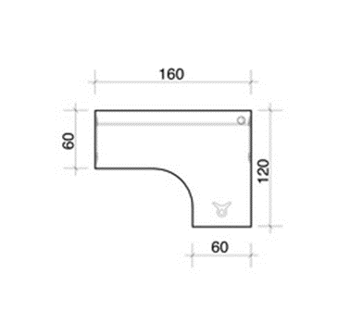 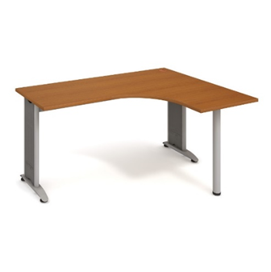
2 | Pracovní stůl | 8 | 80,0 x 75,5 x 60,0 cm (š x v x h) | lamino, kov.podnoží
3 | Kontejner | 18 | 40,0 x 60,0 x 60,0 cm (š x v x h) | lamino, 4 zásuvky, centr.zamyk., půda 60 cm * pojízdný kontejner zásuvkový, na kolečkách, budou mít všechny zásuvky stejně hluboké, opatřeny plnovýsuvem a dorazovým tlumičem dvířek (čočkou), první šuplík uzamykatelný.
4 | Policová skříň | 6 | 80,0 x 192,0 x 40,0 cm (š x v x h) | 4 police, lamino, nika, 2x plné dveře, zámek
5 | Rektifikační nožičky 4 ks | 80 | pr. 4,7 x (2,7 - 4,7) cm | sada 4 rektifikačních nožiček ke skříním
6 | Věšáková stěna | 25 | 40,0 x 185,0 x 12,0 cm (š x v x h) | lamino * bez zrcadla, na délku /šířku stěny po 15 cm ukotvit dvojháčky
7 | skříňka na vestavěnou malou ledničku | 1 | viz zaměření ( odhad 900 x 850 x 600 mm, š x v x h ) | lamino
8 | vestavěná šatní skříň s posuvným křídlem | 1 | viz zaměření ( odhad 1200 x 2200 x 800 mm, š x v x h ) | lamino
9 | Jednací stůl | 1 | 180,0 x 75,5 x 80,0 cm (š x v x h) | lamino deska, kovová podnož
10 | Pracovní stůl | 3 | 160,0 x 75,5 x 120,0 (60,0 x 60,0) cm (š x v x h) | kov.noha, lamino * jedná se o rohový stůl o celkovém rozměru 160 x 120 cm, rozměr 60 x 60 cm udává míru kratšího přesahu pod kterým je centrální noha, jinak je stůl opatřen kovovými nohami | zrcadlové otočení rohového stolu dle ilustračního vyobrazení položky 1
11 | Policová skříň | 24 | 80,0 x 192,0 x 40,0 cm (š x v x h) | 4 police, lamino, nika, plné dveře, zámek
12 | Šatní skříň | 44 | 80,0 x 192,0 x 40,0 cm (š x v x h) | 1 police, lamino, plné dveře, výsuvný věšák, * rozvorový zámek
13 | Šatní vložka | 44 | 18,0 x 149,0 x 36,0 cm (š x v x h) | lamino | 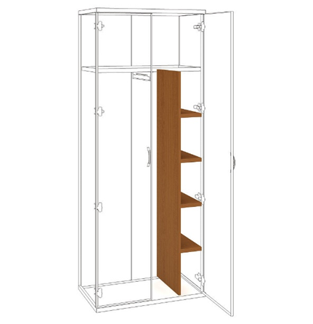
14 | Přídavná skříň ke stolu | 1 | 80,0 x 75,5 x 60,0 cm (š x v x h) | 1 police, zámek
15 | Přídavná skříň ke stolu | 10 | 80,0 x 75,5 x 40,0 cm (š x v x h) | 1 police, zámek
16 | Tubusová noha, kulatá | 32 | pr.6,0 x 72-74,5 x pr.6,0 cm (š x v x h) | kov. Noha
17 | stolová deska | 1 | průměr 1200 mm, tl. 25 mm | lamino
18 | Pracovní stůl | 1 | 180,0 x 75,5 x 160,0 cm (š x v x h) | lamino deska, kovová podnož | 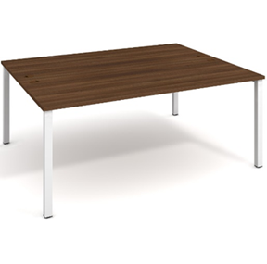
19 | Pracovní stůl Uni k podél.řetězení, akát/bílý | 1 | 180,0 x 75,5 x 160,0 cm (š x v x h) | lamino deska, kovová podnož | 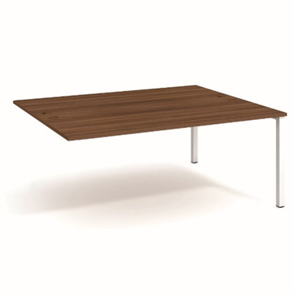 spojí se dohromady
20 | Zásuvkový panel do jednacího stolu | 8 | 8,8 x 9,2 x 8,8 cm (š x v x h) | 1 x elektrická zásuvka, 1 x USB 3,0
21 | Policová skříň | 3 | 80,0 x 192,0 x 40,0 cm (š x v x h) | 4 police, lamino
22 | Policová skříň | 2 | 80,0 x 115,2 x 40,0 cm (š x v x h) | 2 police, lamino, plné dveře, zámek
23 | kryt pultu | 2 | 80,0 x 50,0 x 1,8 cm | zábrana proti padání předmětů z pultu * Lamino 18 mm Akát
24 | Sokl ke skříním Strong, akát | 2 | 80,0 x 5,0 x 36,0 cm (š x v x h) | sokl ke skříním 80 cm * Lamino 18 mm Akát | 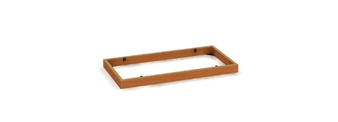
25 | sklopný pojízdný stohovatelný stůl | 14 | 138,0 x 75,5 cm x 80,0 cm (š x v x h) | * Lamino 18 mm Akát -multifunkční stůl se sklopným mechanismem stolové desky, určený pro školící a zasedací místnosti s požadavkem na variabilitu prostoru kolečka usnadňují manipulaci, 2ks s mechanickou brzdou pro stabilizaci se sklopenou deskou lze stoly vodorovně stohovat podnož sklopného stolu | ilustrační vyobrazení
26 | sklopný pojízdný stohovatelný stůl | 1 | 160,0 x 75,5 cm x 80,0 cm (š x v x h) | * Lamino 18 mm Akát -multifunkční stůl se sklopným mechanismem stolové desky, určený pro školící a zasedací místnosti s požadavkem na variabilitu prostoru kolečka usnadňují manipulaci, 2ks s mechanickou brzdou pro stabilizaci se sklopenou deskou lze stoly vodorovně stohovat podnož sklopného stolu | 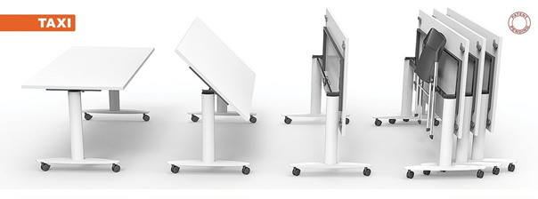
27 | Kruhová deska | 3 | pr.60,0 x 0,0 x 0,0 cm (š x v x h) | laminátová deska, kruh * Kruhová deska z lamina tl. 25 mm, AKÁT
28 | stolová deska | 3 | průměr 900 mm, tl. 25 mm
29 | Pracovní stůl | 3 | 160,0 x 75,5 x 60,0 cm (š x v x h) | lamino, kov.podnoží
30 | Jídelní stůl | 5 | 120,0 x 75,0 x 80,0 cm (š x v x h) | lamino, šedá kovová podnož
31 | Doplňkový stůl | 1 | 160,0 x 75,5 x 80,0 cm (š x v x h) | lamino, kov.podnoží
32 | Doplňkový stůl | 1 | 60,0 x 75,5 x 40,0 cm (š x v x h) | lam.deska
33 | Kontejner | 3 | 40,0 x 75,5 x 60,0 cm (š x v x h) | lamino, 5 zás., centr.zamyk., půda 60 cm * nepojízdné zásuvkové kontejnery bez koleček, budou mít všechny zásuvky stejně hluboké, opatřeny plnovýsuvem a dorazovým tlumičem dvířek (čočkou), první šuplík uzamykatelný.
34 | Policová skříň | 2 | 80,0 x 192,0 x 40,0 cm (š x v x h) | 4 police, lamino, 2x dvířka prosklená část, 2x dvířka plné dveře (kombinovaná skříň), zámek
35 | Policová skříň | 1 | 40,0 x 76,8 x 40,0 cm (š x v x h) | 1 police, lamino, plné dveře, zámek
36 | Policová skříň | 1 | 40,0 x 115,2 x 40,0 cm (š x v x h) | 2 police, lamino, horní, plné dveře, zámek
37 | Přídavná skříň ke stolu | 1 | 80,0 x 75,5 x 40,0 cm (š x v x h) | lamino
38 | Pracovní stůl | 1 | 140,0 x 75,5 x 80,0 cm (š x v x h) | lamino, kov.podnoží
39 | Stolová nadstavba | 1 | 140,0 x 30,0 x 24,0 cm (š x v x h) | lamino
40 | Přídavná skříň ke stolu | 1 | 40,0 x 75,5 x 40,0 cm (š x v x h) | lamino
41 | Pracovní stůl - PRO PODÉLNÉ ŘETĚZENÍ | 4 | 120,0 x 75,5 x 60,0 cm (š x v x h) | lamino, kov.podnoží + 1 noha | 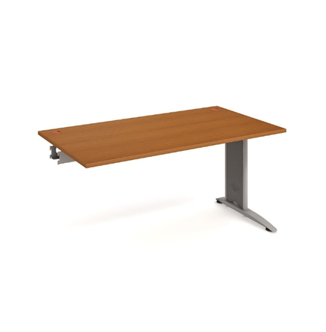
42 | Pracovní stůl - PRO PODÉLNÉ ŘETĚZENÍ | 3 | 160,0 x 75,5 x 60,0 cm (š x v x h) | lamino, kov.podnoží + 1 noha
43 | stolová deska | 1 | 60,0 x 60,0 x 2,5 cm | lamino
celkem |  |  |  |  |  |  |  | 0.00 Kč | 0.00 Kč

Požadovaná specifikace:
 | skříně | stoly |  | kontejnery
 | korpus : bílá | stolová deska : akát |  | korpus kontejneru: bílá
 | dvířka : akát | podnož : bílá/šedá |  | čílka : akát

* pozn. doplnění

